Capítulo 10
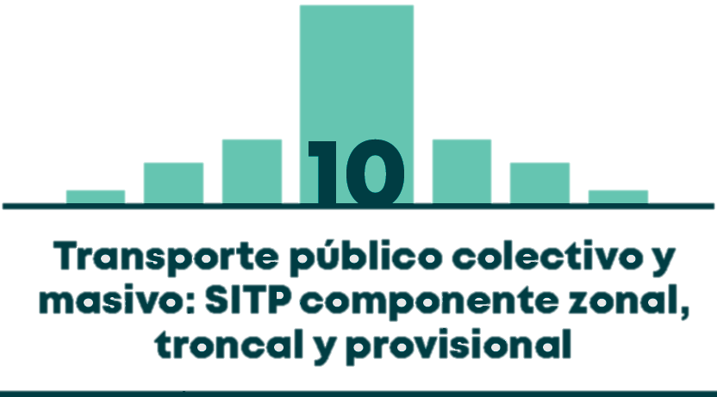

Gráfico 10.1 | DISTRIBUCIÓN MODAL DE VIAJES EN TRANSPORTE PÚBLICO COLECTIVO Y MASIVO
Gráfico 10.2 | DISTRIBUCIÓN MODAL DEL TRANSPORTE PÚBLICO COLECTIVO Y MASIVO POR ESTRATO
Gráfico 10.3 | COMPORTAMIENTO DEL PARQUE AUTOMOTOR DEL COMPONENTE TRONCAL Y ALIMENTADOR EN BOGOTÁ
Gráfico 10.4 | TASA DE VIAJES EN TRANSMILENIO POR PERSONA POR ESTRATO (VIAJES EN TRANSMILENIO POR ESTRATO/ TOTAL POBLACIÓN MAYOR A 5 AÑOS POR ESTRATO)
Gráfico 10.5 | TASA DE VIAJES EN TRANSMILENIO POR PERSONA QUE VIAJA EN TRANSMILENIO SEGÚN ESTRATO (VIAJES EN TRANSMILENIO POR ESTRATO/ VIAJEROS EN TRANSMILENIO POR ESTRATO)
Gráfico 10.6 | MOTIVOS DE VIAJES EN TRANSMILENIO
Tabla 10.1 | FALLECIDOS EN SINIESTROS VIALES CON PARTICIPACIÓN DE FLOTA TRONCAL Y ALIMENTADORA EN 2017, SEGÚN CONDICIÓN
Tabla 10.2 | LESIONADOS EN SINIESTROS VIALES CON PARTICIPACIÓN DE FLOTA TRONCAL Y ALIMENTADORA EN 2017, SEGÚN CONDICIÓN
Gráfico 10.7 | COMPORTAMIENTO HISTÓRICO DEL PARQUE AUTOMOTOR DEL TRANSPORTE PÚBLICO COLECTIVO - TPC
Tabla 10.3 | PARQUE AUTOMOTOR DEL COMPONENTE ZONAL DEL SITP A 2016 SEGÚN CONCESIÓN Y CAPACIUDAD DEL VEHÍCULO
Gráfico 10.8 | TASA DE VIAJES EN TPC-SITP POR PERSONA POR ESTRATO (VIAJES EN TPC-SITP POR ESTRATO / TOTAL DE POBLACIÓN MAYOR A 5 AÑOS POR ESTRATO)
Gráfico 10.9 | TASA DE VIAJES POR PERSONA QUE VIAJA EN TPC-SITP POR ESTRATO (VIAJES EN TPC-SITP POR ESTRATO / VIAJEROS EN TPC-SITP POR ESTRATO)
Gráfico 10.10 | MOTIVOS DE VIAJES EN TPC-SITP
Tabla 10.4 | FALLECIDOS EN SINIESTROS VIALES CON PARTICIPACIÓN DE FLOTA ZONAL EN 2017, SEGÚN CONDICIÓN
Tabla 10.5 | LESIONADOS EN SINIESTROS VIALES CON PARTICIPACIÓN DE FLOTA ZONAL EN 2017, SEGÚN CONDICIÓN

